Questão 1
Dados
14
14.1
14.13
14.17
14.2
14.2
14.3 | At= | 15,9-14= | 1.90
14.3 | i= | 1+(3,3*log(n))= | 5.6132020286 | ≅ | 5.61 | ≅ | 6
14.3
14.35 | h = | At/i = | 0.3385
14.4 |  |  | ou
14.5 |  |  | 0.32
14.6
14.7 | Condição h | h*i + menor xi >= xi
14.8 | 0.34 | 16.0309264 | 16.03 | (arredondado)
14.8 | 0.32 | 15.9
14.9
15 | LINHAS | Intervalo | fi | Xm | fri (%) | Fri¯ | Fri ­
15.1 | 1 | 14 |--- 14,32 | 9 | 14.16 | 36 | 36 | 100
15.2 | 2 | 14,32 |--- 14,64 | 4 | 14.48 | 16 | 52 | 64
15.6 | 3 | 14,64 |--- 14,96 | 4 | 14.80 | 16 | 68 | 48
15.6 | 4 | 14,96|--- 15,28 | 3 | 15.12 | 12 | 80 | 32
15.7 | 5 | 15,28 |--- 15,6 | 0 | 15.44 | 0 | 80 | 20
15.8 | 6 | 15,6 |--- 15,92 | 5 | 15.76 | 20 | 100 | 20
15.9 |  |  | 25 |  | 100
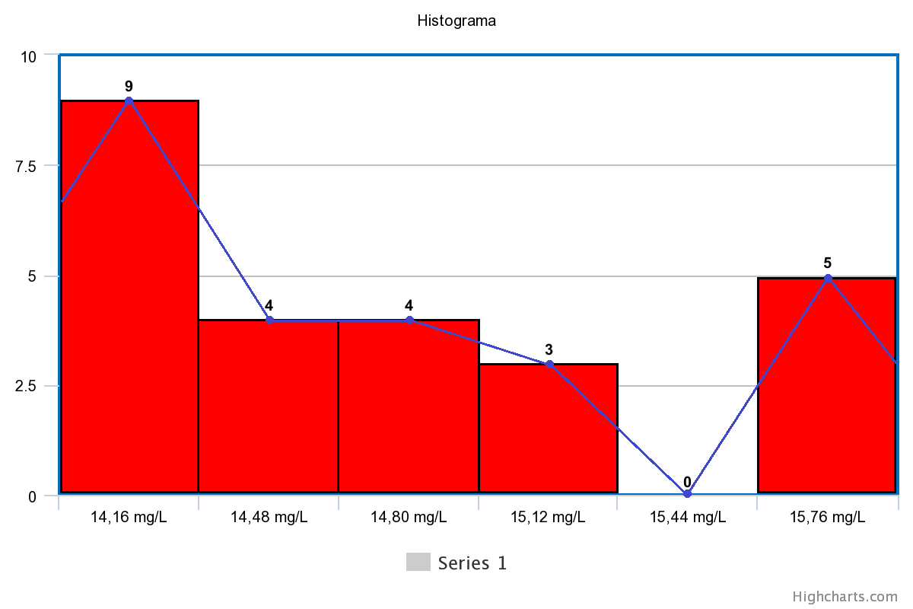

Polígono

 | VALORES ISOLADOS:
 | Média | 14.746 | 14,75 (arredondado) | (SOMA/QUANTIDADE = 368,65/25)
 | Mediana | 14.6 |  | (Valor central com os dados ordenados)

 | Somatório variância | 0.5565160000 | ((xi-Média)^2)
 |  | 0.4173160000 | ((xi-Média)^2)
 |  | 0.3794560000 | ((xi-Média)^2)
 |  | 0.3317760000 | ((xi-Média)^2)
 |  | 0.2981160000 | ((xi-Média)^2)
 |  | 0.2981160000 | ((xi-Média)^2)
 |  | 0.1989160000 | ((xi-Média)^2)
 |  | 0.1989160000 | ((xi-Média)^2)
 |  | 0.1989160000 | ((xi-Média)^2)
 |  | 0.1568160000 | ((xi-Média)^2)
 |  | 0.1197160000 | ((xi-Média)^2)
 |  | 0.0605160000 | ((xi-Média)^2)
 |  | 0.0213160000 | ((xi-Média)^2)
 |  | 0.0021160000 | ((xi-Média)^2)
 |  | 0.0029160000 | ((xi-Média)^2)
 |  | 0.0029160000 | ((xi-Média)^2)
 |  | 0.0237160000 | ((xi-Média)^2)
 |  | 0.0645160000 | ((xi-Média)^2)
 |  | 0.1253160000 | ((xi-Média)^2)
 |  | 0.2061160000 | ((xi-Média)^2)
 |  | 0.7293160000 | ((xi-Média)^2)
 |  | 0.7293160000 | ((xi-Média)^2)
 |  | 0.9101160000 | ((xi-Média)^2)
 |  | 1.1109160000 | ((xi-Média)^2)
 |  | 1.3317160000 | ((xi-Média)^2)
 | Resultado somatório | 8.4754000000 | (Soma de todos)
 | Resultado variância | 0.353141666667 | (Soma/(total-1)
 | Variância Arredondada | 0.35

 | Desvio Padrão | 0.59 | (Raiz da variância)

 | INTERVALOS:

 | Média | 14.75 | (SOMA DE TODOS MULTIPLICADOS PELAS SUAS FREQUÊNCIAS/QUANTIDADE = 368,72/25)

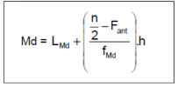
 | n/2= | 12.5 |  |  |  | Fi↓
 | Lmd= | 14.32 |  |  |  | 9
 | Fant= | 9 |  |  |  | 13
 | Fmd= | 4 |  |  |  | 17
 | h= | 0.32 |  |  |  | 20
 | Mediana | 14.60 |  |  |  | 20
 |  |  |  |  |  | 25
 | Somatório variância | 3.120168960 | ((PontoMedio-Média)^2)*Frequencia
 |  | 0.289013760 | ((PontoMedio-Média)^2)*Frequencia
 |  | 0.010485760 | ((PontoMedio-Média)^2)*Frequencia
 |  | 0.413368320 | ((PontoMedio-Média)^2)*Frequencia
 |  | 0.000000000 | ((PontoMedio-Média)^2)*Frequencia
 |  | 5.112627200 | ((PontoMedio-Média)^2)*Frequencia
 | Resultado somatório | 8.945664000 | SOMA TODOS
 | Resultado variância | 0.357826560 | (Soma/(total-1)
 | Variância arredondada | 0.36

 | Desvio Padrão | 0.60 | (Raiz da variância)

